Geometria
Archivo | Título | Año | Resumen | Imágenes de Referencia | Configuración Geométrica | Dimensiones | Condiciones de Operación | Transferencia de Calor | Hidruros Metálicos | Conclusiones
notas_2007_high_density_hydrogen_storage.md | High Density Hydrogen Storage System Demonstration Using NaAlH4 Based Complex Compound Hydrides | 2007 | United Technologies Research Center (UTRC) diseñar, fabricar y probar prototipos de sistemas de almacenamiento de hidrógeno de alta densidad. El material principal utilizado fue el hidruro complejo NaAlH4, seleccionado por su capacidad gravimétrica y reversibilidad. El objetivo fue identificar y abordar las tecnologías clave del sistema que difieren de los hidruros metálicos convencionales, como el uso de recipientes compuestos, el intercambio de calor, y el manejo del polvo reactivo. Se construyeron dos prototipos para demostrar la viabilidad de estos sistemas | 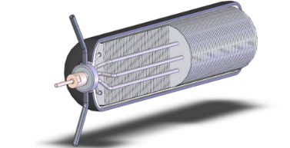 02_research/lectura_articulos/img/notas_2007_high_density_hydrogen_storage/prototipo2.png | Cilíndrica | Longitud:1,52 m (5') | Temperatura: 200 ªC Presión: 4320 psi Ciclos: 19000 ciclos | La baja conductividad térmica del polvo de hidruro hace que la transferencia de calor sea un desafío. Se utilizó un aceite inerte de alto rendimiento (ParaTherm MR) en lugar de agua para evitar reacciones químicas con el NaAlH4. - [Recipientes a alta presión:] Se diseñaron recipientes de fibra de carbono compuesta para soportar las altas presiones del NaAlH4, que son mayores que las de los hidruros metálicos convencionales. | NaAlH4 fue elegido por ser el material con mayor capacidad gravimétrica y presiones y temperaturas de recarga aceptables Tipo de hidruro : NaAlH4 Propiedades Comportamiento Características especiales | ## 8. Referencias Adicionales --- ### Notas Adicionales | Figura | Tema | Objetivo | |---|---|---| | 22 | Diagrama de diseño | Esquemático que relaciona los objetivos de rendimiento con los elementos de diseño. | | 24 | Eficiencia gravimétrica | Se utiliza para guiar la posición de los orificios en la tapa del recipiente y asegurar la calificación de presión.| | 45 | Recipiente compuesto | Muestra el diseño del recipiente con revestimiento de acero inoxidable y fibra de carbono.| | 84 | Prueba de calidad | Valida las propiedades del material procesado a gran escala antes de cargarlo en el sistema. | | 87 | Densificación del polvo | Equipo con agitadores de doble eje para examinar las características de densificación del polvo de hidruro. | | 99 | Análisis de elementos finitos | Historiales de presión y temperatura usados para validar la integridad estructural del diseño.| | 124 | Proceso de montaje | Ilustra el montaje del intercambiador de calor/revestimiento y la adición del compuesto de fibra de carbono. |
notas_2008_optimization_of_hydrogen_storage_mht.md | Optimization of hydrogen storage in metal-hydride tanks | 2008 | Este artículo se enfoca en la optimización del tiempo de almacenamiento de hidrógeno en tanques de hidruro metálico (MHT). Para esto, se desarrolló un modelo matemático bidimensional validado con resultados experimentales. El estudio evalúa el impacto de la masa térmica de la pared del tanque y compara distintos diseños para mejorar la transferencia de calor, ya que esta es la principal limitación del proceso de absorción de hidrógeno. Se concluye que las aletas externas y los tubos internos son los diseños más efectivos para mejorar el almacenamiento. | 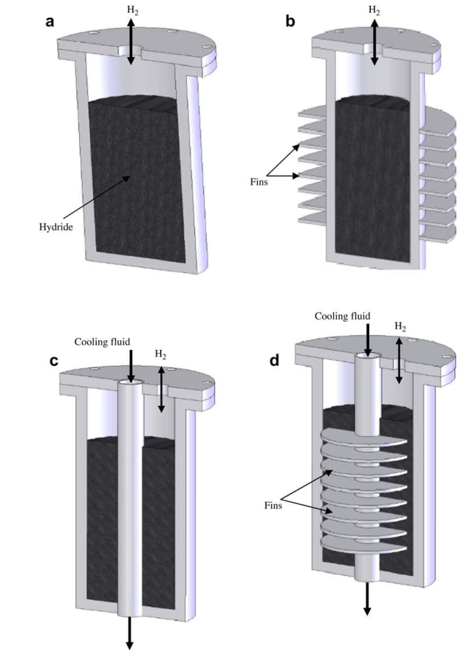 02_research/lectura_articulos/img/notas_2008_optimization_of_hydrogen_storage_mht/Esquema_MHT_utilizados.png | Cilíndrica | Longitud: 8 cm Diámetro: 8 cm (interior 6 cm) Volumen: Otras medidas relevantes: Espesor del Lecho 6 cm | Temperatura: 350 K Presión: 8 bar Flujo: Otras condiciones relevantes: paredes acero y laton ## 5. Tranferencia de Calor Diametro de las aletas : 1/4 0,02 y 0,025 Materiales y propiedades térmicas Eficiencia térmica ## 6. MH Hidruro Metalico Tipo de hidruro: LaNi5 Densida: 8200 kg/m3 Propiedades Comportamiento Características especiales ## 7. Conclusiones y Observaciones Muestra los cuatro diseños del tanque: (a) cilíndrico simple, (b) con aletas externas, (c) con tubos concéntricos para refrigerante, y (d) con tubos en U para refrigerante. ## 8. Referencias Adicionales --- ### Notas Adicionales | Figura | Descripción | Detalles clave | |---|---|---| | 1 | Esquema de las configuraciones del tanque de hidruro metálico. | Muestra los cuatro diseños del tanque: (a) cilíndrico simple, (b) con aletas externas, (c) con tubos concéntricos para refrigerante, y (d) con tubos en U para refrigerante.| | 5 | Curvas de presión de absorción vs. tiempo. | Muestra la variación de la presión del gas de hidrógeno para los diferentes diseños de tanques. | | 7 | Curvas de temperatura del lecho vs. tiempo. | Ilustra cómo la temperatura del lecho de hidruro cambia con el tiempo para los distintos diseños, demostrando la mejora en la transferencia de calor | | 8 | Variación de la fracción de hidrógeno con el tiempo. | Compara la cantidad de hidrógeno absorbido por el hidruro a lo largo del tiempo para cada diseño | | 9 | Curvas isotérmicas en el lecho del reactor. | Muestra la distribución de temperatura dentro del tanque, lo cual es fundamental para el análisis de transferencia de calor.| | 12 | Variación de la velocidad del flujo de hidrógeno. | Se utiliza para analizar el movimiento del hidrógeno dentro del lecho.| | Diametro de las aletas : 1/4 0,02 y 0,025 Materiales y propiedades térmicas Eficiencia térmica | Tipo de hidruro: LaNi5 Densida: 8200 kg/m3 Propiedades Comportamiento Características especiales | Muestra los cuatro diseños del tanque: (a) cilíndrico simple, (b) con aletas externas, (c) con tubos concéntricos para refrigerante, y (d) con tubos en U para refrigerante.
notas_2015_effects_of_head_exchanger_desing_on_the_perfomace_of_solid_state_hydrogen_storage.md | Effects of heat exchanger design on the performance of a solid state hydrogen storage device | 2015 | Este estudio se centra en el diseño de un intercambiador de calor para un dispositivo de almacenamiento de hidrógeno de estado sólido. Se desarrolló un modelo matemático tridimensional (3-D) para investigar el rendimiento de sorción de un hidruro metálico (MH) de LaNi₅. Se fabricó y probó un prototipo del dispositivo, validando los resultados de la simulación. El estudio examinó los efectos de varios parámetros operativos, como la presión de suministro de hidrógeno y la temperatura y velocidad del fluido de enfriamiento, así como parámetros geométricos del intercambiador de calor, como el número y grosor de las aletas de cobre. Se concluyó que un diseño de intercambiador de calor efectivo puede reducir significativamente los tiempos de carga y descarga. | 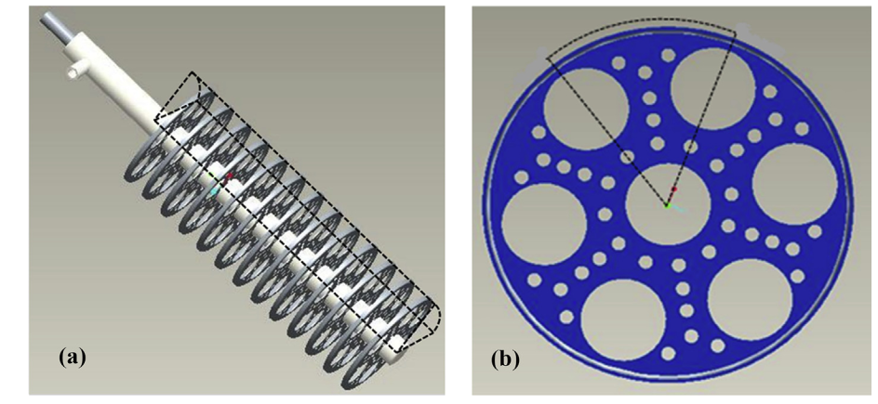 02_research/lectura_articulos/img/notas_2015_effects_of_head_exchanger_desing_on_the_perfomace_of_solid_state_hydrogen_storage/holes.png | Cilíndrica | Longitud: 140 mm Diámetro: 72 mm Espesor de aletas: 0.5 mm Espaciado: 9.5 mm | Temperatura max :298 k Presión: 5 bar y 15 bar Flujo: 1 m/s Otras condiciones relevantes: ## 5. Tranferencia de Calor ### Modelo Matemático El modelo matemático 3-D se desarrolló utilizando el software COMSOL Multiphysics y se simplificó mediante varias suposiciones clave: Existe equilibrio térmico local entre el sólido y el gas dentro del lecho de hidruro. El lecho poroso del hidruro es homogéneo e isotrópico. Las propiedades termofísicas son independientes de la temperatura, presión y concentración. La transferencia de calor por convección dentro del lecho se desprecia, considerando solo la transferencia por conducción. El hidrógeno se comporta como un gas perfecto. Las ecuaciones gobernantes del modelo se basan en balances de energía y masa, y en la cinética de reacción: Ecuación de balance de energía promediada por volumen: Esta ecuación (3.1 en el artículo) describe cómo cambia la temperatura del lecho de hidruro con el tiempo, considerando la conducción de calor y la generación/absorción de calor por la reacción. (ρcp)e * (∂T/∂t) = ∇∙(ke∇T) - (1-e)ṁΔH Ecuación de balance de masa promediada por volumen: Esta ecuación (3.4 en el artículo) describe el cambio en la densidad de masa del hidruro y el hidrógeno en el tiempo, en función de la tasa de absorción/generación y la difusión. (1-e) * (∂ρ/∂t) = ṁ + (1-e)∇(D∇ρ) Cinética de reacción: La tasa de absorción de hidrógeno por unidad de volumen ( ṁa) se modela con una ecuación que depende de la diferencia entre la presión de suministro y la presión de equilibrio, así como de la densidad del hidruro. ṁa = Ca *exp(-Ea/RT)* ln(P/Peq) * (ρsat - ρmh) Ecuación de van't Hoff: La presión de equilibrio se determina mediante la relación de van't Hoff, que la relaciona con la temperatura. ## 6. MH Hidruro Metalico Tipo de hidruro: LaNi5, 1 kg cantidad: 1 kg Propiedades ## 7. Conclusiones y Observaciones ## 8. Referencias Adicionales [Referencias relacionadas o citadas que sean relevantes pa | ### Modelo Matemático El modelo matemático 3-D se desarrolló utilizando el software COMSOL Multiphysics y se simplificó mediante varias suposiciones clave: Existe equilibrio térmico local entre el sólido y el gas dentro del lecho de hidruro. El lecho poroso del hidruro es homogéneo e isotrópico. Las propiedades termofísicas son independientes de la temperatura, presión y concentración. La transferencia de calor por convección dentro del lecho se desprecia, considerando solo la transferencia por conducción. El hidrógeno se comporta como un gas perfecto. Las ecuaciones gobernantes del modelo se basan en balances de energía y masa, y en la cinética de reacción: Ecuación de balance de energía promediada por volumen: Esta ecuación (3.1 en el artículo) describe cómo cambia la temperatura del lecho de hidruro con el tiempo, considerando la conducción de calor y la generación/absorción de calor por la reacción. (ρcp)e * (∂T/∂t) = ∇∙(ke∇T) - (1-e)ṁΔH Ecuación de balance de masa promediada por volumen: Esta ecuación (3.4 en el artículo) describe el cambio en la densidad de masa del hidruro y el hidrógeno en el tiempo, en función de la tasa de absorción/generación y la difusión. (1-e) * (∂ρ/∂t) = ṁ + (1-e)∇(D∇ρ) Cinética de reacción: La tasa de absorción de hidrógeno por unidad de volumen ( ṁa) se modela con una ecuación que depende de la diferencia entre la presión de suministro y la presión de equilibrio, así como de la densidad del hidruro. ṁa = Ca *exp(-Ea/RT)* ln(P/Peq) * (ρsat - ρmh) Ecuación de van't Hoff: La presión de equilibrio se determina mediante la relación de van't Hoff, que la relaciona con la temperatura. | Tipo de hidruro: LaNi5, 1 kg cantidad: 1 kg Propiedades | ## 8. Referencias Adicionales [Referencias relacionadas o citadas que sean relevantes para futura investigación] --- ### Notas Adicionales | Figura | Descripción | Puntos clave | |---|---|---| | 1 | Esquema del dispositivo y celda unitaria | Muestra el diseño cilíndrico del dispositivo de almacenamiento con el intercambiador de calor de aletas incrustado. | | 2 | Vista del intercambiador de calor | Muestra el ensamblaje del intercambiador de calor anular con las aletas de cobre perforadas, un diseño clave para reducir el peso y mejorar el contacto térmico.| | 3 | Validación del modelo | Gráficos que comparan los resultados de la simulación con los datos experimentales para la concentración y la temperatura del lecho.| | 4 | Características de absorción | Muestra la evolución de la concentración y la temperatura del lecho del hidruro con respecto al tiempo de carga. | | 5 | Tasa de absorción experimental | Muestra el gráfico de la tasa de absorción de hidrógeno con el tiempo, dividiendo el proceso en dos etapas principales. | | Tabla 2 | Propiedades termofísicas | Lista de parámetros importantes para los materiales utilizados en la simulación, incluyendo LaNi₅, hidrógeno, acero y cobre. |
notas_2017_Operation_bench-scale_TiFe-based_alloy_tank_under_mild_conditions_for_low-cost_stationary_hydrogen_storage.md | Operation of a bench-scale TiFe-based alloy tank under mild conditions for low-cost stationary hydrogen storage | 2017 | El estudio analiza el funcionamiento de un tanque de hidruro metálico a escala piloto (bench-scale) relleno con 55 kg de aleación TiFeMn, diseñado para almacenamiento estacionario de hidrógeno a bajo costo y bajo condiciones moderadas (≤1 MPa y ≤80 °C). | 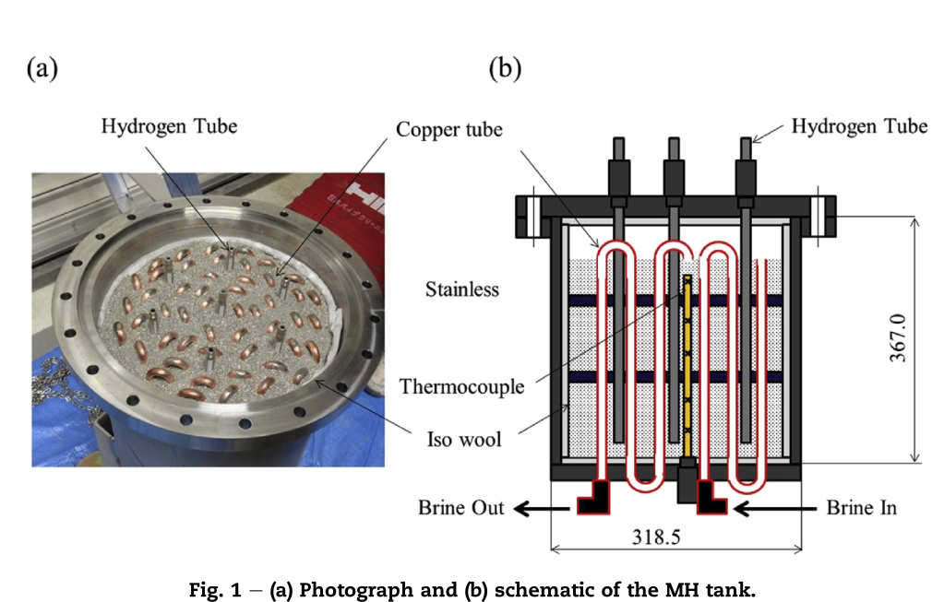 02_research/lectura_articulos/img/notas_2017_Operation_bench-scale_TiFe-based_alloy_tank_under_mild_conditions_for_low-cost_stationary_hydrogen_storage/MHTank.png | Cilindrica | Diámetro: 306 mm Altura 700 mm Peso total tanque: 70 kg Volumen: 20 L Otras medidas relevantes: | [Detallar las condiciones de operación] Temperatura: 70 c Presión: 1 MPa Flujo: 20 NL/min ## 5. Tranferencia de Calor Método: Convección forzada mediante circulación de brina a través de tubos de cobre dentro del lecho de aleación. Propiedades térmicas: Cp = 3.85 kJ/kg·K, densidad = 1.02 kg/L. Eficiencia térmica: Desorción: q ≈ 570 W → el doble que la absorción (~280 W). Mayor rendimiento que en el tanque LaNi₅ (461 W en desorción). Factores críticos: Menor pulverización de la aleación TiFe mantiene mejor conductividad térmica del lecho. Pérdidas térmicas externas afectan más durante absorción (proceso exotérmico). ## 6. MH Hidruro Metalico Tipo de hidruro: TiFe₀.₈Mn₀.₂ (sustitución parcial de Fe por Mn). Propiedades: Densidad volumétrica alta. Calor de reacción: 33.4 kJ/mol H₂. Capacidad: H/M ≈ 0.9 (equivalente a ~1.5 wt%). ## 7. Conclusiones y Observaciones Se demostró la viabilidad del TiFe como material de almacenamiento estacionario bajo condiciones seguras y de bajo costo. La activación fue larga pero puede optimizarse reduciendo tiempos de vacío y mejorando el tratamiento de reducción. Una vez activado, el tanque TiFe: Absorbe/desorbe más de 8 Nm³ H₂ bajo flujo constante de 20 NL/min. Presenta mejor transferencia de calor que el LaNi₅. Es más adecuado para operación continua o con altos flujos de H₂. Se recomienda para sistemas estacionarios de hidrógeno, como almacenamiento de energía renovable o compresión térmica de hidrógeno. ## 8. Referencias Adicionales Reilly & Wiswall (1974) – Formation and properties of iron titanium hydride. Bououdina et al. (2009) – Effect of Ni alloying on TiFe hydrogen absorption. Mellouli et al. (2009) – Hydrogen storage in MH tanks with metal foam exchangers. Kaplan et al. (2009) – Enhancement of H₂ charging in MH reactors. --- ### Notas Adicionales Este trabajo es relevante para el desarrollo de sistemas de almacenamiento estacionario de hidrógeno económicos, demostrando que las | Método: Convección forzada mediante circulación de brina a través de tubos de cobre dentro del lecho de aleación. Propiedades térmicas: Cp = 3.85 kJ/kg·K, densidad = 1.02 kg/L. Eficiencia térmica: Desorción: q ≈ 570 W → el doble que la absorción (~280 W). Mayor rendimiento que en el tanque LaNi₅ (461 W en desorción). Factores críticos: Menor pulverización de la aleación TiFe mantiene mejor conductividad térmica del lecho. Pérdidas térmicas externas afectan más durante absorción (proceso exotérmico). | Tipo de hidruro: TiFe₀.₈Mn₀.₂ (sustitución parcial de Fe por Mn). Propiedades: Densidad volumétrica alta. Calor de reacción: 33.4 kJ/mol H₂. Capacidad: H/M ≈ 0.9 (equivalente a ~1.5 wt%). | Se demostró la viabilidad del TiFe como material de almacenamiento estacionario bajo condiciones seguras y de bajo costo. La activación fue larga pero puede optimizarse reduciendo tiempos de vacío y mejorando el tratamiento de reducción. Una vez activado, el tanque TiFe: Absorbe/desorbe más de 8 Nm³ H₂ bajo flujo constante de 20 NL/min. Presenta mejor transferencia de calor que el LaNi₅. Es más adecuado para operación continua o con altos flujos de H₂. Se recomienda para sistemas estacionarios de hidrógeno, como almacenamiento de energía renovable o compresión térmica de hidrógeno.
notas_2017_impact_of_using_heat_transfer_fliud_pipe_tanks.md | Impact of using a heat transfer fluid pipe in a metal hydride-phase change material tank | 2017 | Este estudio evalúa numéricamente la viabilidad de usar un tubo de fluido de transferencia de calor (HTF) en un tanque de hidruro metálico (MH) que integra un intercambiador de calor de material de cambio de fase (PCM). El objetivo es comparar tres configuraciones diferentes para mejorar la transferencia de calor y el rendimiento del almacenamiento de hidrógeno y calor. Se desarrolla un modelo matemático 3D y los resultados computacionales indican que el uso de un tubo HTF en un tanque MH-PCM es un compromiso entre reducir el tiempo de llenado de hidrógeno y comprometer la capacidad de almacenamiento de calor. Se utiliza la aleación de hidruro de magnesio y níquel | 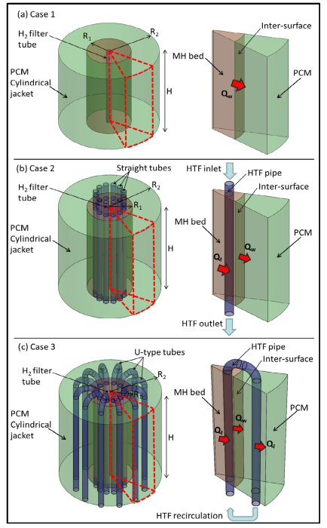 02_research/lectura_articulos/img/notas_2017_impact_of_using_heat_transfer_fliud_pipe_tanks/geometria_var.png | Cilindrica | Longitud: 164.3 mm Diámetro: 180 mm Volumen: Radio interior material PCM: 40 mm Radio de tubos: 6 mm | Temperatura: 580 K Presión: Flujo: 7600 W/m2 Otras condiciones relevantes: ## 5. Tranferencia de Calor Material de cambio de Fase ## 6. MH Hidruro Metalico Tipo de hidruro : MH-PCM ## 7. Conclusiones y Observaciones ## 8. Referencias Adicionales --- ### Notas Adicionales figura 1 1a -> geometria caso 1 Tanque cilíndrico de MH rodeado por una camisa de PCM para el almacenamiento directo de calor de reacción 1b -> Tanque similar al Caso 1, pero con 12 tubos rectos de HTF que extraen el calor para disiparlo en el ambiente caso 2 1c -> Tanque con 12 tubos en forma de U que transfieren el calor de reacción desde el lecho de MH al PCM caso 3 tabla 1 -> Muestra las dimensiones de los diferentes tanques simulados (radios y altura) para cada uno de los tres casos tabla 2 -> Enumera las propiedades termofísicas del hidruro | Material de cambio de Fase | Tipo de hidruro : MH-PCM | ## 8. Referencias Adicionales --- ### Notas Adicionales figura 1 1a -> geometria caso 1 Tanque cilíndrico de MH rodeado por una camisa de PCM para el almacenamiento directo de calor de reacción 1b -> Tanque similar al Caso 1, pero con 12 tubos rectos de HTF que extraen el calor para disiparlo en el ambiente caso 2 1c -> Tanque con 12 tubos en forma de U que transfieren el calor de reacción desde el lecho de MH al PCM caso 3 tabla 1 -> Muestra las dimensiones de los diferentes tanques simulados (radios y altura) para cada uno de los tres casos tabla 2 -> Enumera las propiedades termofísicas del hidruro
notas_2024_the_relationship_heat_and_h2.md | The relationship between thermal management methods and hydrogen storage performance of the metal hydride tank | 2024 | El propósito principal es mejorar el bajo rendimiento de transferencia de calor de los tanques de almacenamiento de hidrógeno de estado sólido, que limita su capacidad para satisfacer los requisitos de suministro de hidrógeno de las pilas de combustible. Los hallazgos clave son que la conductividad térmica efectiva y el área de transferencia de calor de la cama de hidruro metálico (MH) desempeñan un papel crucial. Se concluye que la transferencia de calor es más importante que la transferencia de masa para mejorar el rendimiento del tanque | 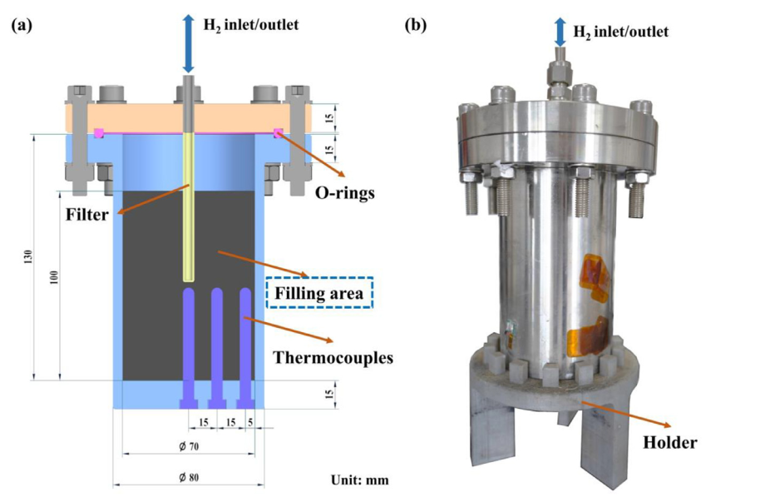 | Cilindrica | [Detallar las dimensiones relevantes] Longitud: 130 mm Diámetro: 70 mm Espesor de la pared: 5 mm Altura de llenado (real): 100 mm Acero inoxidable 304. | [Detallar las condiciones de operación] Temperatura: 67 C Presión: 2 MPa Flujo: 1 NL/min ## 5. Tranferencia de Calor Métodos Internos Utilizados:Caso 1: 95 wt.% MH + 5 wt.% (Grafito Natural Expandido)21.Caso 2: 100 wt.% MH + espuma de cobre22.Caso 3: 95 wt.% MH + 5 wt.% + cinco aletas de cobre (0.5 mm de grosor)23.Métodos Externos Utilizados: Convección natural, refrigeración por aire, y refrigeración por agua24.Gradiente Térmico: Se observó un gradiente de temperatura notable, con la temperatura máxima en el centro del tanque TC1 a r=0) y la más baja cerca de la pared (TC4 a r=40 mm), confirmando la dificultad de evacuar el calor del núcleo25252525.Rendimiento General: La mejora en el rendimiento es más notable cuando se utiliza la combinación de o espuma de Cu con métodos de enfriamiento externo mejorados (aire/agua), lo que indica que el paso limitante pasa de la transferencia de calor externa a la transferencia de calor interna26. ## 6. MH Hidruro Metalico Tipo de hidruro: LaNi5 Masa total: 1150 g ## 7. Conclusiones y Observaciones La eficiencia de la transferencia de calor interna y externa son determinantes para la absorción de hidrógeno. El enfriamiento por agua combinado con aletas de cobre proporciona el mejor rendimiento general de transferencia de calor y el tiempo de absorción más rápido. El estudio experimental confirma que los métodos para aumentar la conductividad térmica efectiva , espuma de Cu y el área de transferencia de calor aletas de Cu son claves para mejorar la velocidad de reacción y el rendimiento del tanque. El proceso de absorción se divide en 4 etapas: calentamiento rápido, absorción principal (temperatura estabilizada), enfriamiento gradual y finalización de la reacción35. ## 8. Referencias Adicionales El estudio utiliza la ecuación de Van't Hoff para predecir las isotermas de presión-composición (PCT) a diferentes temperaturas --- ### Notas Adicionales Los experimentos de desorción se realizaron a un flujo co | Métodos Internos Utilizados:Caso 1: 95 wt.% MH + 5 wt.% (Grafito Natural Expandido)21.Caso 2: 100 wt.% MH + espuma de cobre22.Caso 3: 95 wt.% MH + 5 wt.% + cinco aletas de cobre (0.5 mm de grosor)23.Métodos Externos Utilizados: Convección natural, refrigeración por aire, y refrigeración por agua24.Gradiente Térmico: Se observó un gradiente de temperatura notable, con la temperatura máxima en el centro del tanque TC1 a r=0) y la más baja cerca de la pared (TC4 a r=40 mm), confirmando la dificultad de evacuar el calor del núcleo25252525.Rendimiento General: La mejora en el rendimiento es más notable cuando se utiliza la combinación de o espuma de Cu con métodos de enfriamiento externo mejorados (aire/agua), lo que indica que el paso limitante pasa de la transferencia de calor externa a la transferencia de calor interna26. | Tipo de hidruro: LaNi5 Masa total: 1150 g | La eficiencia de la transferencia de calor interna y externa son determinantes para la absorción de hidrógeno. El enfriamiento por agua combinado con aletas de cobre proporciona el mejor rendimiento general de transferencia de calor y el tiempo de absorción más rápido. El estudio experimental confirma que los métodos para aumentar la conductividad térmica efectiva , espuma de Cu y el área de transferencia de calor aletas de Cu son claves para mejorar la velocidad de reacción y el rendimiento del tanque. El proceso de absorción se divide en 4 etapas: calentamiento rápido, absorción principal (temperatura estabilizada), enfriamiento gradual y finalización de la reacción35.

